设计思路
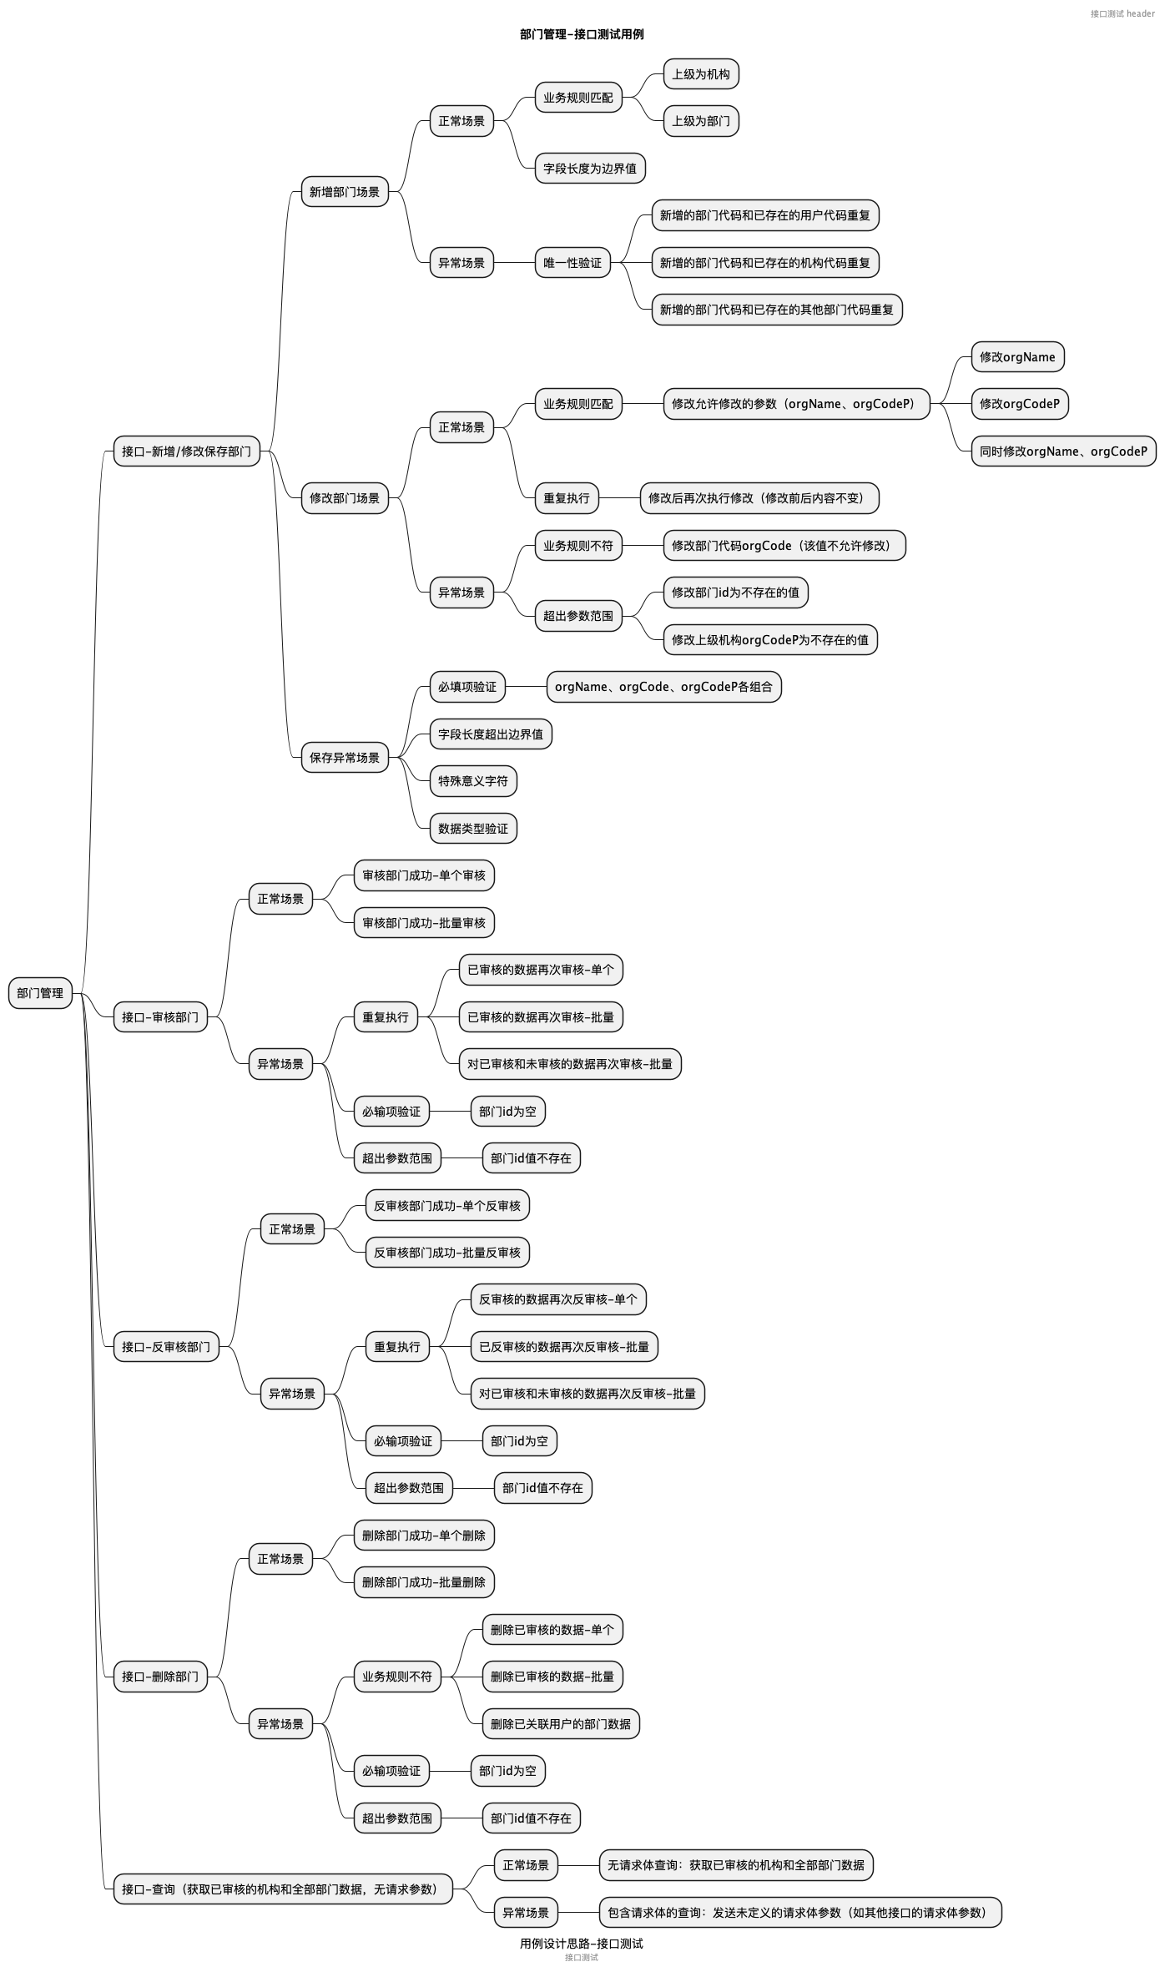
1. 思维导图说明： - 该sheet页需存放图片格式的思维导图，不能以附件的形式存放思维导图原文件； - 可将对应思维导图的原文件名维护到该页签对应的图上方，以便思维导图源文件与图片建立关联； - 若思维导图源文件发生变更时，则该页签中的思维导图的图片需做同步更新； 2. 场景设计大纲说明：不是必须要有的内容。如果需要设计的测试场景比较复杂，用思维导图不能全面且清晰的表现出来时，可以使用表格的方式，补充展示复杂测试场景组合的设计大纲。 3. 用例评审时，需先评审该页签内容，该页签内容问题不大时，再评审“用例列表”页签的内容；
【示例】
【思维导图的源文件名】
部门管理-接口测试-设计思路.puml

